Bond
Bloomberg Template
Bond Yield - 수동 입력

[금융투자협회] 시가평가 - 채권시가평가기준수익률 - (조회일=기준일) 선택 - 엑셀 추출 - 회사채 I, 무보증, 만기에 맞는 내역 값복사 붙여넣기
(Source: http://www.kofiabond.or.kr)
기준일: | 2022년 12월 31일

종류 | 종류명 | 신용등급 | 3월 | 6월 | 9월 | 1년 | 1년 | 2년 | 2년 | 3년 | 5년 | * | 20년
 |  |  |  |  |  |  | 6월 |  | 6월 |  |  | 10년
회사채 I (공모사채) | 무보증 | AAA | 4.497 | 5.031 | 5.149 | 5.160 | 5.173 | 5.161 | 5.163 | 5.172 | 5.107 | 4.973
 |  | AA+ | 4.591 | 5.118 | 5.236 | 5.240 | 5.249 | 5.242 | 5.261 | 5.261 | 5.193 | 5.110
 |  | AA0 | 4.624 | 5.152 | 5.271 | 5.273 | 5.285 | 5.280 | 5.293 | 5.300 | 5.259 | 5.429
 |  | AA- | 4.653 | 5.183 | 5.298 | 5.314 | 5.333 | 5.342 | 5.360 | 5.360 | 5.356 | 5.771
 |  | A+ | 4.846 | 5.369 | 5.504 | 5.507 | 5.513 | 5.512 | 5.520 | 5.529 | 5.714 | 6.198
 |  | A0 | 4.993 | 5.520 | 5.669 | 5.680 | 5.696 | 5.698 | 5.719 | 5.804 | 6.142 | 6.662
 |  | A- | 5.218 | 5.757 | 5.915 | 5.942 | 5.979 | 6.034 | 6.109 | 6.249 | 6.729 | 7.178
 |  | BBB+ | 5.832 | 6.683 | 7.149 | 7.359 | 7.760 | 8.278 | 8.559 | 8.793 | 8.824 | 8.866
 |  | BBB0 | 6.206 | 7.184 | 7.726 | 8.041 | 8.569 | 9.226 | 9.593 | 9.837 | 9.880 | 9.974
 |  | BBB- | 6.881 | 7.981 | 8.656 | 9.028 | 9.684 | 10.383 | 10.827 | 11.211 | 11.295 | 11.403

[KISLINE] isky - 우측 KISLINE 바로가기 - 평가대상회사 검색 - 기업평가등급 더보기 - 기준일이 속하는 평가등급 화면 캡쳐 - 붙여넣기 & 수기 입력
(Source: www.kisline.com)
기준일: | 2022년 12월 31일
평가등급: | AA-
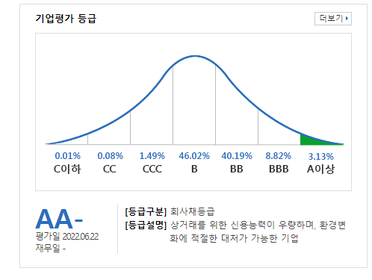
화면 캡쳐하여 붙여넣기

